Тест-план
Тест план проекта: Дом Питомца |  | Автор: Ершов В.А. QAP-66
Введение: План описывает стратегию тестирования WEB сайта "Дом питомца" в соответствии с требованиями. Выделяется структура сайта для формирования тестового покрытия, а также возможные риски способные повлиять на качество тестируемого продукта. В качестве пользовательского окружения используются наиболее популярные на 2022 г. браузеры ОС Windows. План определяет дату начала и окончания тестирования.
Стратегия тестирования: - Дымовое тестирование (Приоритет - П1) Тесты позволяющие убедится в способности продукта выполнять необходимую заказчику функцию. - Тестирование критического пути (Приоритет - П2) Позитивные и негативные тесты направленные на проверку наиболее часто используемого функционала. - Расширенное тестирование (Приоритет - П3) Полное тестирование в соответствии с требованиями к проекту - Тестирование интерфейса. На соответствие макету. - Удобство использования. В соответствии с общепринятыми практиками. | Области тестирования: Структурно проект состоит из 3 web страниц: 1) О нас - /app/about 2) Питомцы - /app/pets 3) Контакты - /app/contact Каждая страница представляет собой неизменные: - меню навигации - подвал и изменяемый: - контент Подробная схема приведена ниже. |  | Риски: - Несоответствие продукта ожиданием заказчика в связи с неполнотой требований и отсутствием возможности уточнения - Некорректная работа сайта на менее популярных браузерах не заявленных для тестирования - Некорректная работа сайта на мобильных устройствах т.к. мобильное тестирование проводится с помощью эмуляции, а не на реальных устройствах
Серверное окружение: - nginx 1.14.0 - ubuntu | Пользовательское окружение: Операционная система и браузеры: 1) Windows 10 pro v. 19042.1466 - Google Chrome 97.0.4692.71 - FireFox v. 96.0.2 2) Мобильная версия средствами DevTools |  | Утилиты: - Dev Tools - Google документы - MindMeister
Люди: Тестировщик: Ершов В. А. | Временные рамки: 1) Планирование тестирования 20.01.2022 2) Проектирование тестовой документации 20.01.2022 - 22.01.2022 3) Начало тестирования 23.01.2022 a) Дымовое тестирование 23.01.2022 б) Тестирование критического пути 23.01.2022 - 24.01.2022 в) Расширенное тестирование 25.01.2022 -26.01.2022 г) Тестирование интерфейса 27.01.2022 д) Тестирование удобства использования 27.01.2022 4) Отчет о тестированиии 28.01.2022

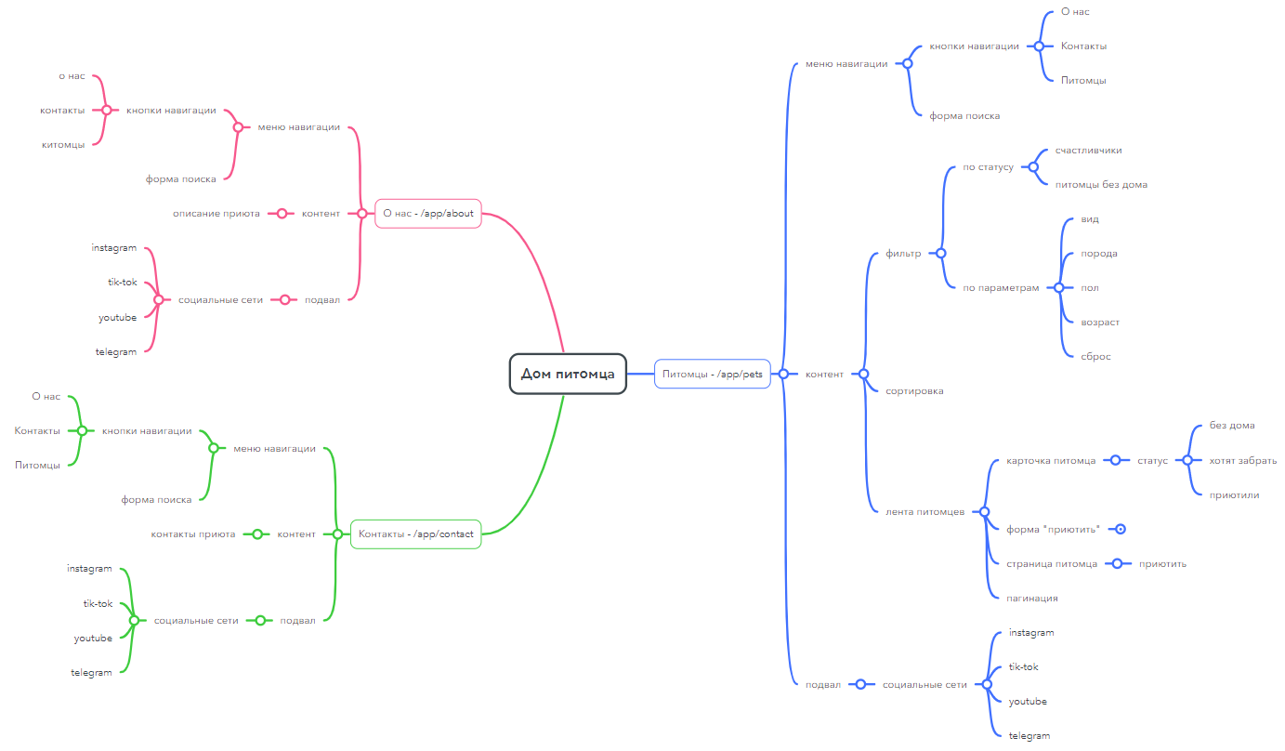
Структурная схема проекта

При тестировании используется допущение, что хоть приют и предназначен для собак (исходя из требований) в нем могут присутствовать другие типы животных т.к. они есть на представленном в требованиях макете, присутствует поле выбора типа животного и на тестовом сайте представлены карточки различных животных.

